日常任务
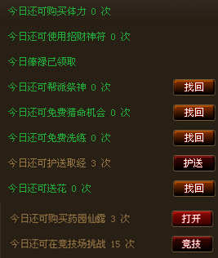
日常任务 | 完成任务 | 阅历 | 牌子
1 | 5 | 500 | 绿色牌子*2（牌子类型随等级变化）
2 | 5 | 1500 | 绿色牌子*2（牌子类型随等级变化）
3 | 5 | 3000 | 绿色牌子*2（牌子类型随等级变化）

